P#1
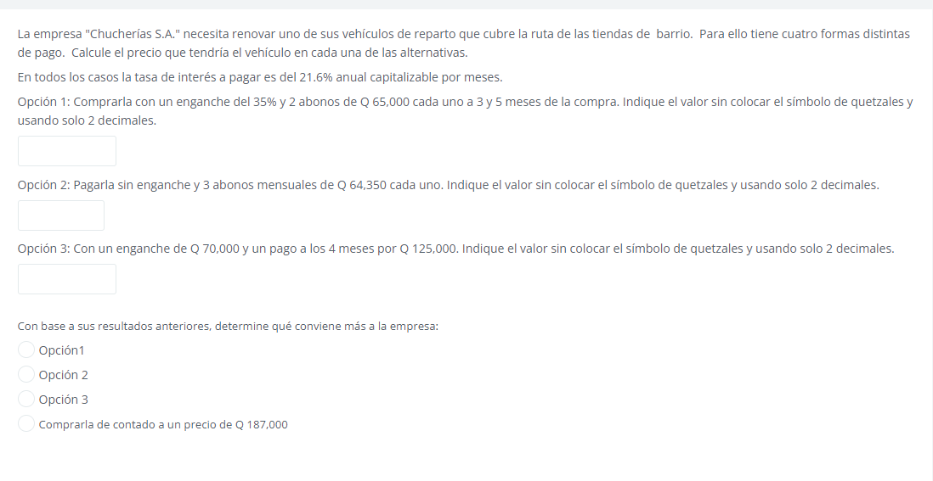

 |  |  |  |  | j | 21.6 | anual
 | Opc1 | Opc2 | Opc3 |  | j | 1.8 | mensual
0 | 35% | 0 | Q70,000.00
1 |  | Q64,350.00
2 |  | Q64,350.00
3 | Q65,000.00 | Q64,350.00
4 |  |  | Q125,000.00
5 | Q65,000.00
 | Q126,572.38 | Q186,303.20 | Q122,789.78

VT | 130000 | 193050 | 125000
VPN | Q126,572.38 | Q186,303.20 | Q122,789.78
Intereses | Q3,427.62 | Q6,746.80 | Q2,210.22

VEHICULO | Q194,726.75 | Q186,303.20 | Q192,789.78 | ANTICIPO + CANTIDAD PRESTADA

conviene mas la segunda ya que el precio del vehiculo es menor al de los demas, a pesar de pagar mas intereses y es menor a 187000

P#2
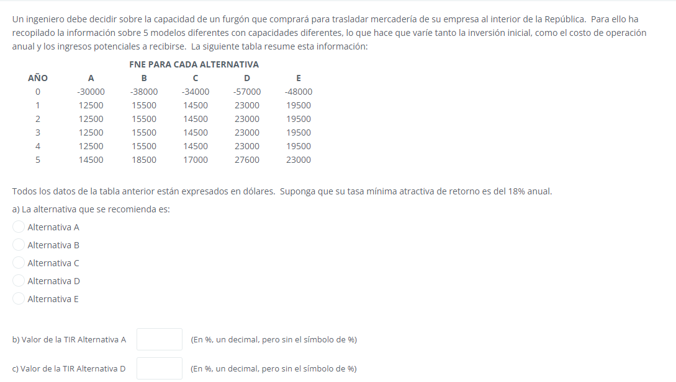

AÑO | A | B | C | D | E | J | 18% | anual
0 | -Q30,000.00 | -Q38,000.00 | -Q34,000.00 | -Q57,000.00 | -Q48,000.00
1 | Q12,500.00 | Q15,500.00 | Q14,500.00 | Q23,000.00 | Q19,500.00
2 | Q12,500.00 | Q15,500.00 | Q14,500.00 | Q23,000.00 | Q19,500.00
3 | Q12,500.00 | Q15,500.00 | Q14,500.00 | Q23,000.00 | Q19,500.00
4 | Q12,500.00 | Q15,500.00 | Q14,500.00 | Q23,000.00 | Q19,500.00
5 | Q14,500.00 | Q18,500.00 | Q17,000.00 | Q27,600.00 | Q23,000.00
 | -Q29,305.56 | -Q37,138.89 | -Q33,194.44 | -Q55,722.22 | -Q46,916.67
AÑO | A vs NH | B vs NH | C vs NH | D vs NH | E vs NH
0 | -Q30,000.00 | -Q38,000.00 | -Q34,000.00 | -Q57,000.00 | -Q48,000.00
1 | Q12,500.00 | Q15,500.00 | Q14,500.00 | Q23,000.00 | Q19,500.00
2 | Q12,500.00 | Q15,500.00 | Q14,500.00 | Q23,000.00 | Q19,500.00
3 | Q12,500.00 | Q15,500.00 | Q14,500.00 | Q23,000.00 | Q19,500.00
4 | Q12,500.00 | Q15,500.00 | Q14,500.00 | Q23,000.00 | Q19,500.00
5 | Q14,500.00 | Q18,500.00 | Q17,000.00 | Q27,600.00 | Q23,000.00
TIR | 32% | 31% | 33% | 30% | 30%

P#4
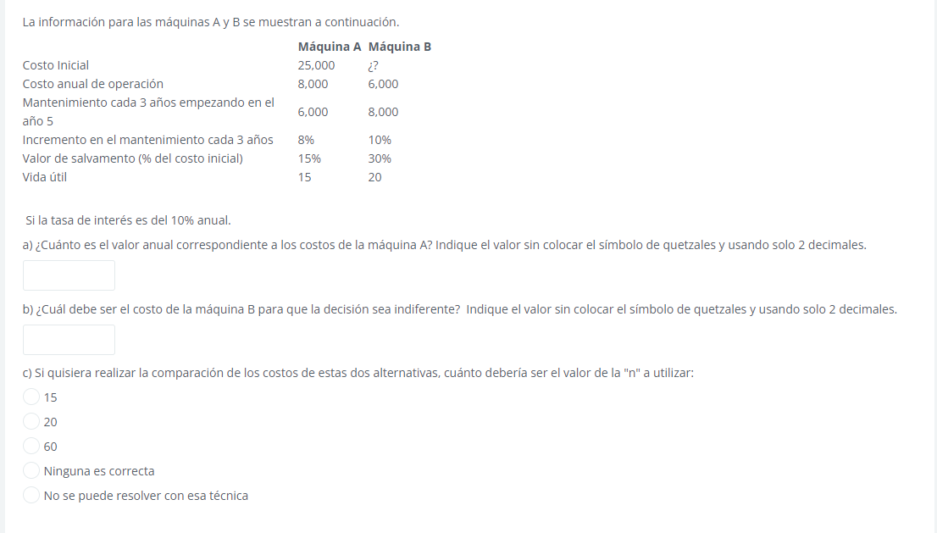

 | Máquina A |  | Máquina B |  | A |  | B
0 | -Q25,000.00 | 0 | -Q29,345.68 | 8% | Q480.00 | 10% | Q800.00
1 | -Q8,000.00 | 1 | -Q6,000.00 | 15% | Q25,000.00 | 30% | Q29,345.68
2 | -Q8,000.00 | 2 | -Q6,000.00 |  |  | 100% | Q97,818.95
3 | -Q8,000.00 | 3 | -Q6,000.00
4 | -Q8,000.00 | 4 | -Q6,000.00
5 | -Q14,000.00 | 5 | -Q14,000.00
6 | -Q8,000.00 | 6 | -Q6,000.00
7 | -Q8,000.00 | 7 | -Q6,000.00
8 | -Q14,480.00 | 8 | -Q14,800.00
9 | -Q8,000.00 | 9 | -Q6,000.00
10 | -Q8,000.00 | 10 | -Q6,000.00
11 | -Q14,960.00 | 11 | -Q15,600.00
12 | -Q8,000.00 | 12 | -Q6,000.00
13 | -Q8,000.00 | 13 | -Q6,000.00
14 | -Q15,440.00 | 14 | -Q16,400.00
15 | -Q33,000.00 | 15 | -Q6,000.00
16 | -Q8,000.00 | 16 | -Q6,000.00
17 | -Q8,000.00 | 17 | -Q17,200.00
18 | -Q8,000.00 | 18 | -Q6,000.00
19 | -Q8,000.00 | 19 | -Q6,000.00
20 | -Q8,000.00 | 20 | -Q6,000.00
VNA | Q85,240.43 | VNA | Q68,473.26
Anualidad | Q10,012.31 | Anualidad | Q8,042.84

Inversion | Q25,000.00 |  | Q29,345.68
Costo anual | Q10,012.31 |  | Q8,042.84

Valor anual | Q12,512.31 |  | Q10,977.41

Respuestas
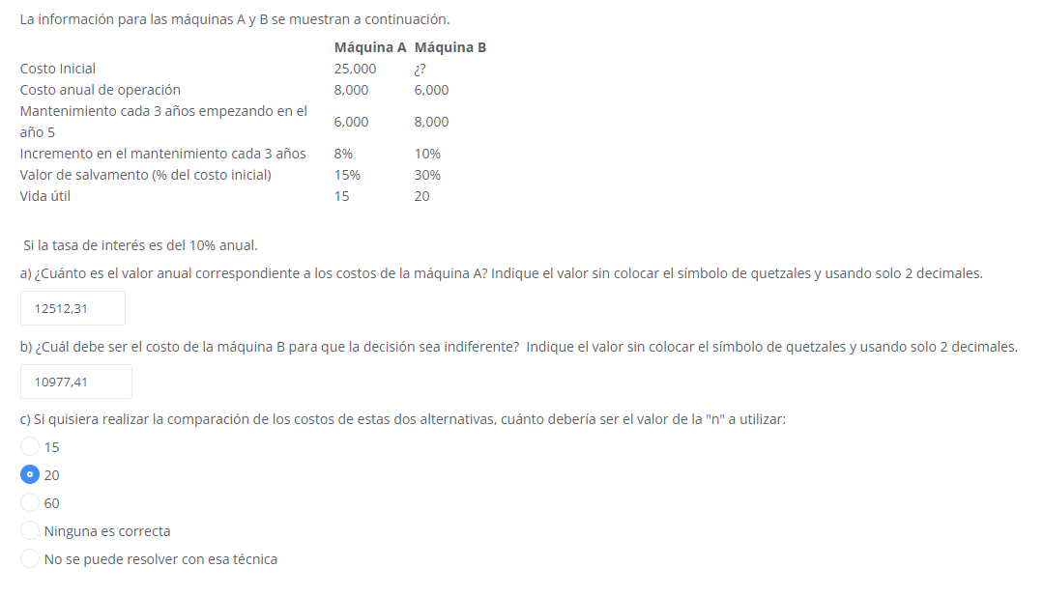
P#1
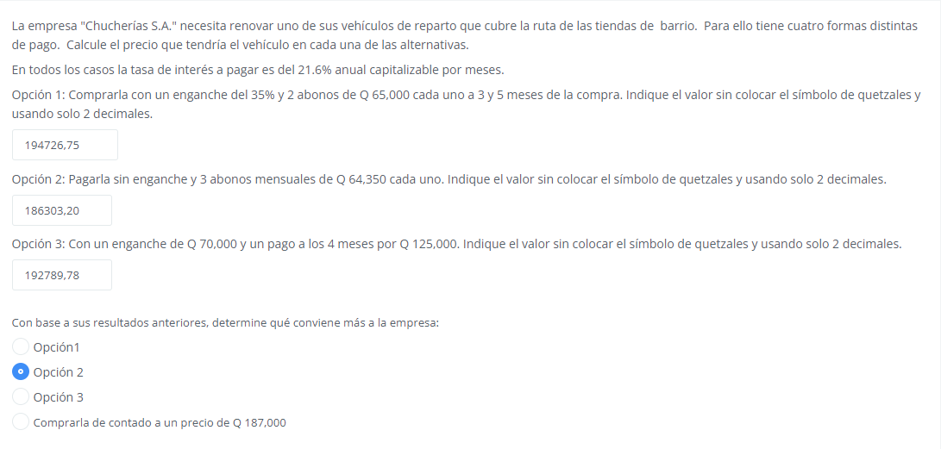

P#2
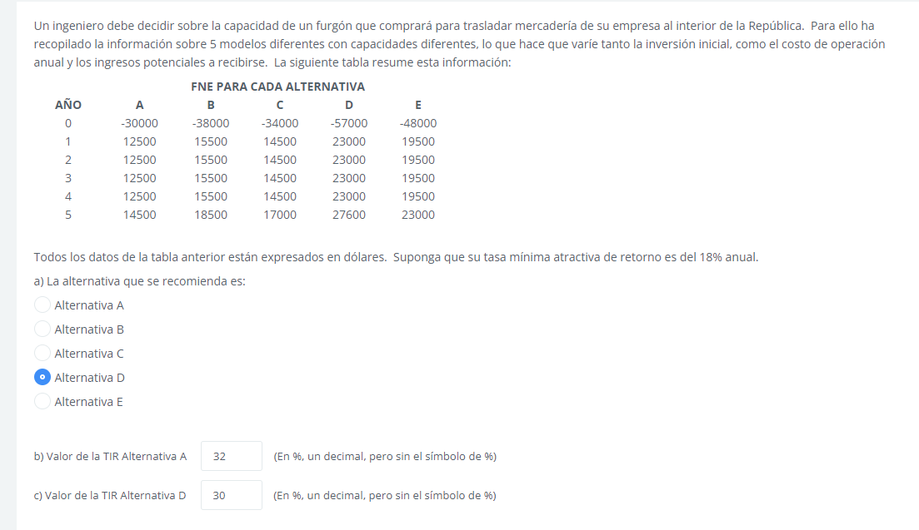

P#3

P#4

